Hoja1
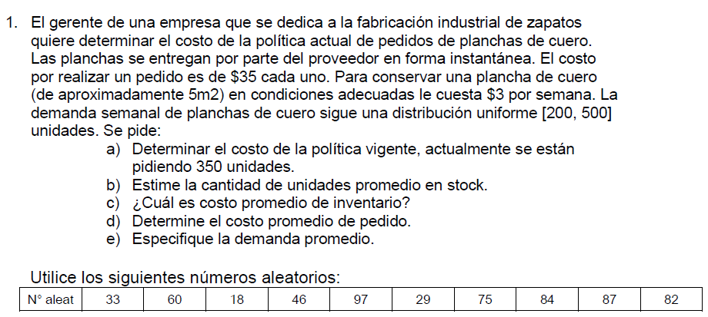

Demanda semanal uniforme
D. Uniforme |  | X=a+R(b-a) = 200+r(500-200) |  |  | Costo pedido: |  | 35 | $/unidad
Min (a) |  | $ 200.00 |  |  | Costo por semana: |  | 3 | $/semana
Máx (b) |  | $ 500.00 |  |  | Tiempo de simulacion: |  | 10

Dia | RD | Ingreso unidades | Demanda semanal |  | Stock inicio de sem | Stock inicial |  | Stock final | Costo pedido | Stock promedio | Costo del stock prom | Costo total
1 | 0.33 | $ 350.00 | 299.0 |  | 350.00 | 700.00 |  | 401.00 | $ 35.00 | 550.5 | 1651.5 | $ 1,686.50
2 | 0.60 | $ 350.00 | 380.0 |  | 401.00 | 751.00 |  | 371.00 | $ 35.00 | 561 | 1683.0 | $ 1,718.00
3 | 0.18 | $ 350.00 | 254.0 |  | 371.00 | 721.00 |  | 467.00 | $ 35.00 | 594 | 1782.0 | $ 1,817.00
4 | 0.46 | $ 350.00 | 338.0 |  | 467.00 | 817.00 |  | 479.00 | $ 35.00 | 648 | 1944.0 | $ 1,979.00
5 | 0.97 | $ 350.00 | 491.0 |  | 479.00 | 829.00 |  | 338.00 | $ 35.00 | 583.5 | 1750.5 | $ 1,785.50
6 | 0.29 | $ 350.00 | 287.0 |  | 338.00 | 688.00 |  | 401.00 | $ 35.00 | 544.5 | 1633.5 | $ 1,668.50
7 | 0.75 | $ 350.00 | 425.0 |  | 401.00 | 751.00 |  | 326.00 | $ 35.00 | 538.5 | 1615.5 | $ 1,650.50
8 | 0.84 | $ 350.00 | 452.0 |  | 326.00 | 676.00 |  | 224.00 | $ 35.00 | 450 | 1350.0 | $ 1,385.00
9 | 0.87 | $ 350.00 | 461.0 |  | 224.00 | 574.00 |  | 113.00 | $ 35.00 | 343.5 | 1030.5 | $ 1,065.50
10 | 0.82 | $ 350.00 | 446.0 |  | 113.00 | 463.00 |  | 17.00 | $ 35.00 | 240 | 720.0 | $ 755.00

 | Costo total de la politica: |  |  | $ 15,510.50
 | Stock promedio de unidades: |  |  | 505.35
 | Costo promedio de inventario: |  |  | $ 1,516.05
 | Costo promedio del pedido: |  |  | $ 35.00
 | Demanda promedio |  |  | 383.3

